COTIZACION
Comercial HIDRONEUMATIC Ltda. RUT: 76.217.086-8
Victoria 1332 Comercializadora e importadora
Fono: 25556319
Email : ventas@hidroneumatic.cl
Web: http://www.hidroneumatic.cl
 |  |  |  |  |  |  |  | COTIZACION
 |  |  |  |  |  |  |  | 000002727

RUT |  | 91.619.000-K | DIRECCION |  |  |  | TELEFONO | 0
 |  |  | San José 0815
EMPRESA: |  | VULCO S.A. | COMUNA | SAN BERNARDO |  |  | 0
GIRO: |  | 0 | CIUDAD | STGO |  |  | CONTACTO: | Eduardo Fernandez
FORMA DE PAGO |  | 30 dias | VENDEDOR | Jaime Guzman |  |  | FECHA | 2015-06-19
 |  |  |  |  |  |  |  |  |  |  |  |  | OFERTA
item | Descripcion producto |  |  | cantidad | unidad | precio | dscto | total | ITEM |  | % | VENTA | VENTAFINAL
1 | MACHO ESPIGA MEDIANA PRES. 2" |  |  | 3 | unidad | 12,204 | 0 | 36,612 | 1 | 12204 | 1 | 12204 | 12,204
2 | VALVULA DE PIE 2" |  |  | 2 | unidad | 26,377 | 0 | 52,754 | 2 | 26377 | 1 | 26377 | 26,377
3 | VALVULA CHECK CON FILTRO REMOVIBLE |  |  | 2 | unidad | 12,791 | 0 | 25,582 | 3 | 12791 | 1 | 12791 | 12,791
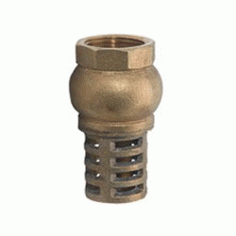
4 |  |  |  |  |  | 0 | 0 | 0 | 4 |  | 1 | 0 | 0
5 |  |  |  |  |  | 0 | 0 | 0 | 5 |  | 1.4 | 0 | 0
6 |  |  |  |  |  | 0 | 0 | 0 | 6 |  | 1.4 | 0 | 0
7 |  |  |  |  |  | 0 | 0 | 0 | 7 |  | 1.4 | 0 | 0
8 |  |  |  |  |  | 0 | 0 | 0 | 8 |  | 1.5 | 0 | 0
9 |  |  |  |  |  | 0 | 0 | 0 | 9 |  | 1.5 | 0 | 0
10 |  |  |  |  |  | 0 | 0 | 0 | 10 |  | 1.5 | 0 | 0
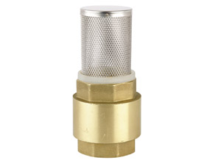
11 |  |  |  |  |  | 0 | 0 | 0 | 11 |  | 1.5 | 0 | 0
12 |  |  |  |  |  | 0 | 0 | 0 | 12 |  | 1.5 | 0 | 0
13 |  |  |  |  |  | 0 | 0 | 0 | 13 |  | 1.5 | 0 | 0
14 |  |  |  |  |  | 0 | 0 | 0 | 14 |  | 1.5 | 0 | 0
15 |  |  |  |  |  | 0 | 0 | 0 | 15 |  | 1.5 | 0 | 0
16 |  |  |  |  |  | 0 | 0 | 0 | 16 |  | 1.5 | 0 | 0
17 |  |  |  |  |  | 0 | 0 | 0 | 17 |  | 1.5 | 0 | 0
18 |  |  |  |  |  | 0 | 0 | 0 | 18 |  | 1.5 | 0 | 0
OBSERVACIONES: |  | Vlidez de oferta 10 días |  |  | neto |  |  | 114948 |  |  |  | 0
 |  | Inmediata salvo venta previa |  |  | dscto |  | 0% | 0
 |  |  |  |  | subtotal |  |  | 114948
 |  |  |  |  | 19% |  | 19% | 21840
 |  |  |  |  | total |  |  | 136788

